Sheet1
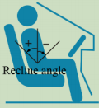
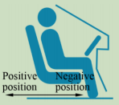
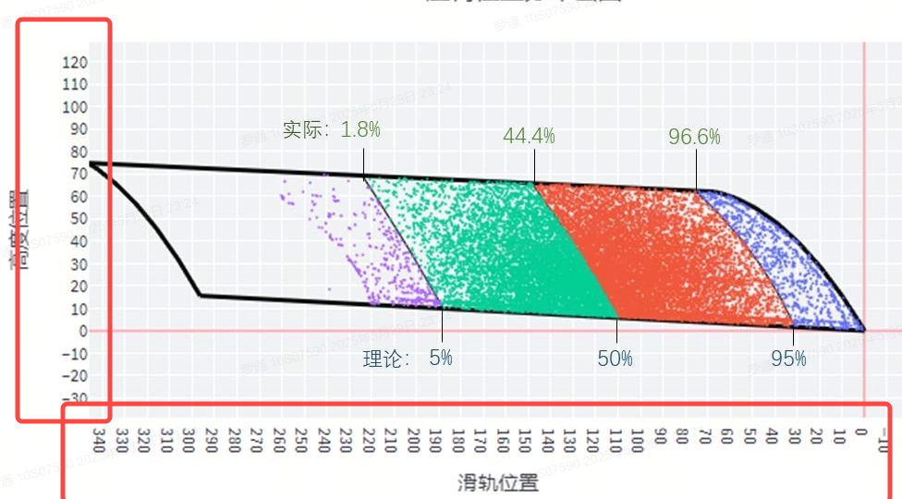
参数类别 | 参数名称 | 参考范围 | 备注
安全带系统 | 一级限力值 (LL1 - Load Limit 1) | [2.0 kN, 7.0 kN]，Δ=0.5kN | 50%假人 3-6kN，5%和95%按浮动约10%（可取整），5%-，95%+
 | 二级限力值 (LL2 - Load Limit 2) | [1.5 kN, 4.5 kN]，Δ=0.5kN | 50%假人 1.5-3.5kN，5%和95%按浮动约10%（可取整），5%-，95%+
 | 预紧器点火时刻 (BTF - Pretensioner Fire Time) | [10 ms, 100 ms]，Δ=5ms | TTF影响很大，可以5ms Δ初筛，然后再具体讨论，根据碰撞速度和重叠率；
 | 预紧器抽入量 (PP - Pretensioner Pay-in) | [40 mm, 100 mm]，Δ=20mm | 卷收器动态预紧量40-100mm
 | 腰部预紧器点火时间 PTF | BTF + 7ms
 | 腰部预紧抽入量（PLP-pretensioner Pay-in） | [20 mm, 80 mm]，Δ=20mm
 | 二级限力切换状态 LLA STATUS | [0，1] | 0代表不切换（BTF+200ms），1代表切换（BTF +[0-100ms])；
 | 二级限力切换 LLATTF | BTF + [0 ms,100 ms]，Δ=10ms | 根据不同的假人类型，偏移量有差异；同时和工况有关，工况列好后再讨论。200ms代表碰撞过程中二级限力不生效；
 | D环高度 (Dz - D-Ring Height) | [1,2,3,4] | D环高度一共4档，按4档考虑即可；
气囊系统 | 气体流量缩放因子 (AMS - Airbag Massflow Scale) | [0.65, 1.35] | 不缩放
 | 气囊点火时刻 (AFT - Airbag Fire Time) | [10 ms, 100 ms]，Δ=5ms | TTF影响很大，可以5ms Δ初筛，然后再具体讨论，根据碰撞速度和重叠率；
 | 二级主动泄气孔状态 AAV STATUS | [0，1] | 0代表不切换（ATF+200ms），1代表切换（ATF +[0-100ms])；
 | 二级主动泄气孔切换TTF | ATF + [0 ms,100 ms]，Δ=10ms | 根据不同的假人类型，偏移量有差异；同时和工况有关，工况列好后再讨论。
 | 排气口流量系数 (ADC - Airbag Discharge Coefficient) | [4.0, 9.0] | 不缩放
座椅参数 | 座椅前后位置 (SP - Seat Position) | 完整范围[-110 mm, +110 mm] | 三种体型假人各有范围：5%假人:[+10mm, +110mm]；50%假人: [-80mm, +80mm]; 95%假人: [-110mm, +40mm]
 | 座椅靠背前后仰角 (Recline angle) | [-10°, 15°] | 中立位（坐垫与水平夹角10°）：此时椅背与竖直夹角为25°，正负调整椅背与竖直夹角

